Sheet1
User System |  |  |  |  | Process | Screen ID | Screen Name | Created By | Created Date | Approved Date
 |  |  |  |  | Screen Design | SCR_EP_002 | Screen DoingExam page | LQTrung | 2024-08-15

1 . Overview
Tại màn hình người dùng có thể xem danh sách các bài thi

2. Screen Design

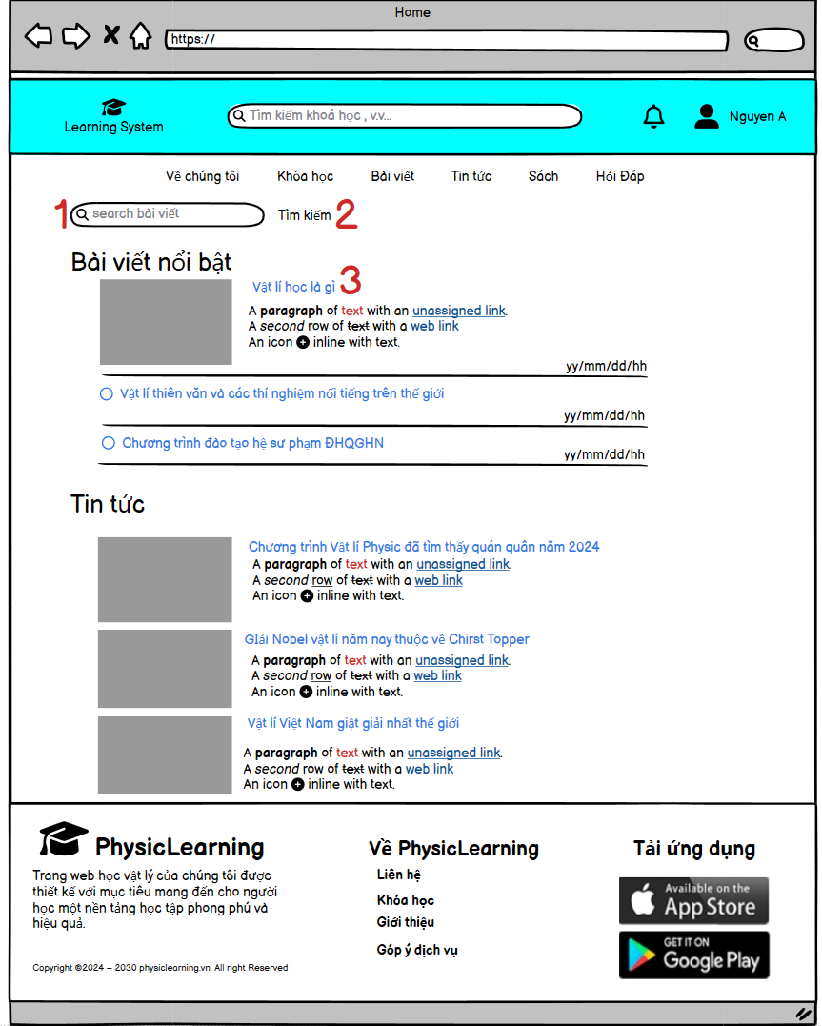

 |  |  |  | 1 Màn hình người dùng

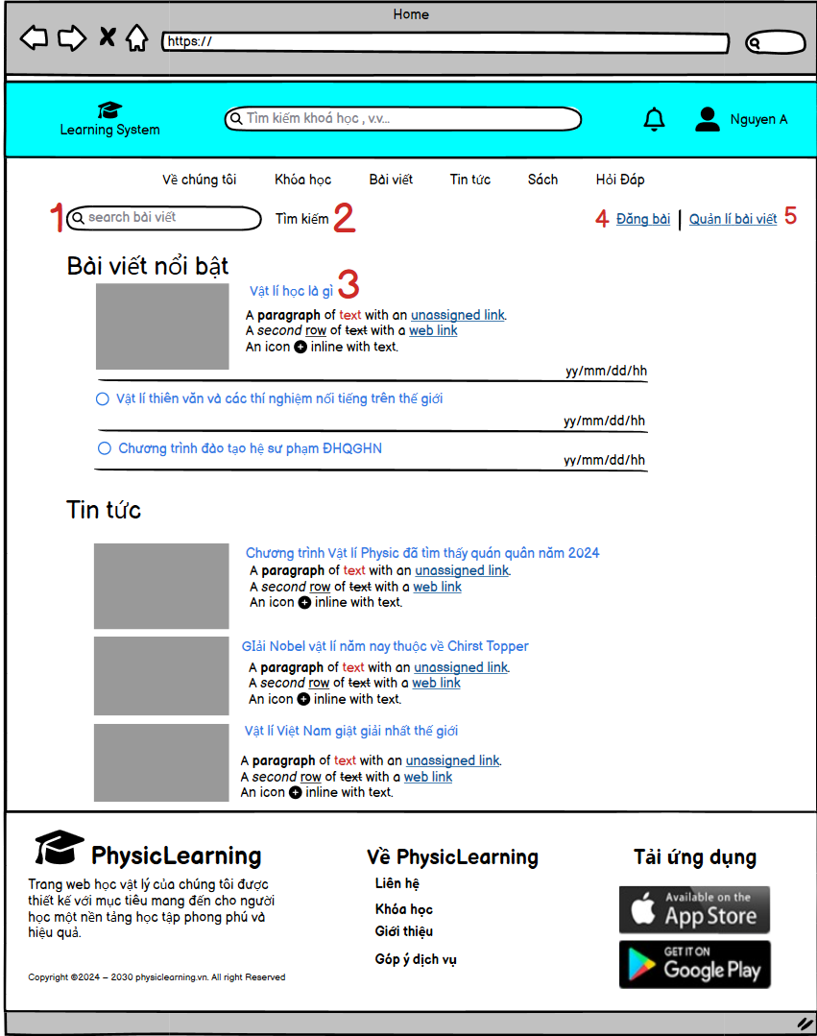

 |  |  | 2 Màn hình Manager, Admin

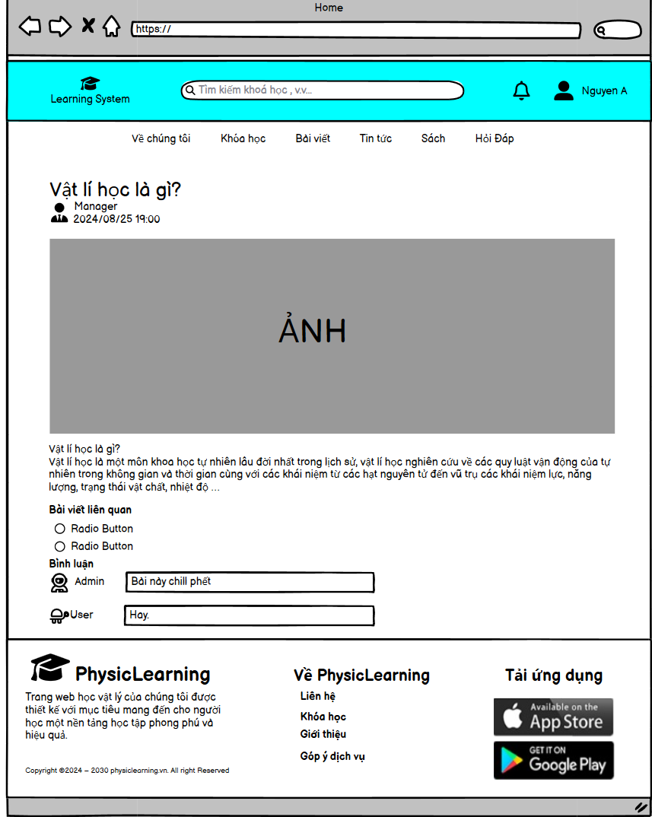

 |  |  | 3 Màn hình bài viết

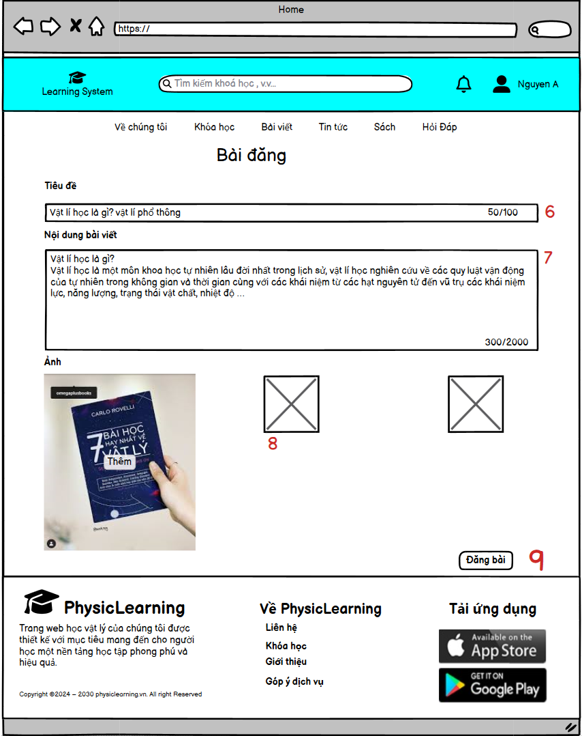

 |  |  |  | 4 Màn hình Đăng Bài

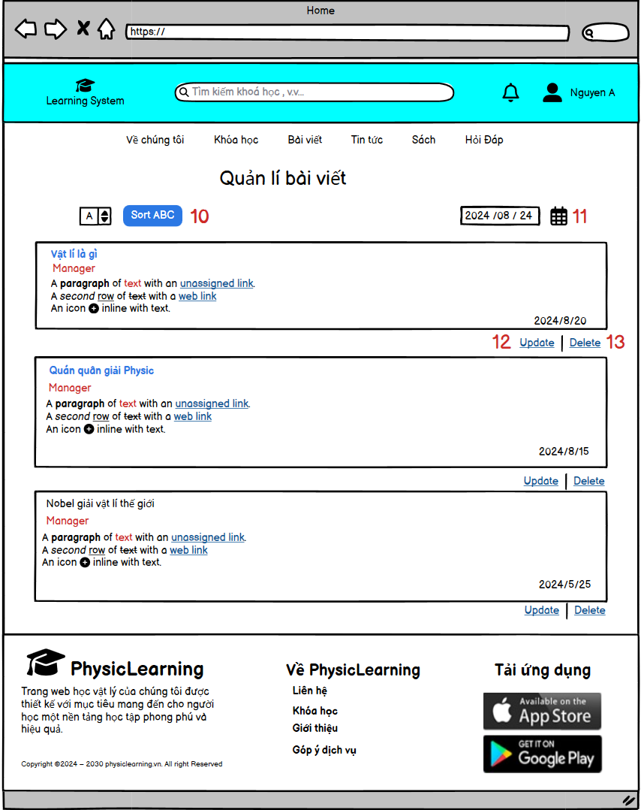

 |  |  |  | 5 Màn hình quản lí bài viết

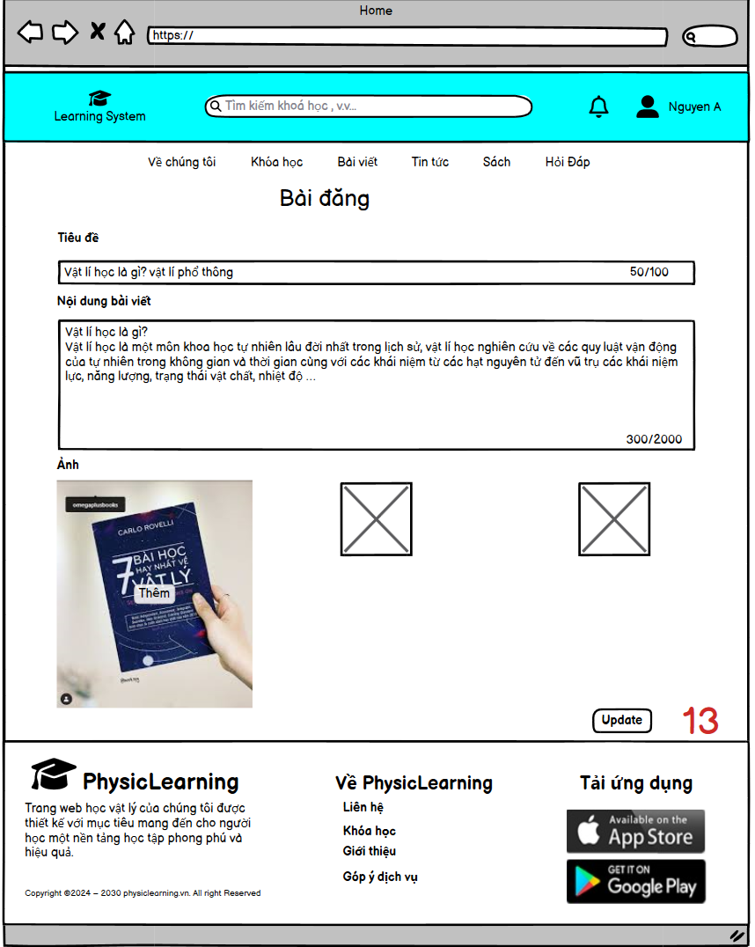

 |  |  |  | 6 Màn hình Update

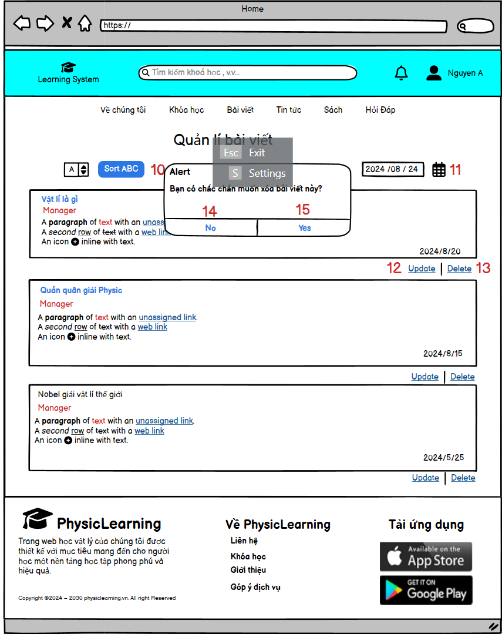

 |  |  |  | 7 Màn hình nút Delete

Item | Display | Type | I/O | Operation
3 | Title label | Radio Button | I | Hiển thị chi tiết bài viết
4 | Đăng bài | Form | I | Hiển thị form đăng bài
5 | Quản lí bài viết | label | I | Hiển thị danh sách bài viết
0 | Radio button | Radio Button | I | Hiển thị chi tiết bài viết
0 | Bình luận | Form | O | Hiển thị Form cho người dùng nhập bình luận
6 | Title new | Form | O | Hiện thị form cho người dùng nhập liệu
7 | Nội dung | form | O | Hiện thị form cho người dùng nhập liệu
8 | Ảnh | Image | I | Hiển thị file thêm ảnh
9 | Đăng bài | Button | I | Hiển thị button để đăng bài
10 | Sort ABC | label | I | Hiển thị danh sách kết quả
11 | Sort YY/MM/DD | LABEL | I | Hiển thị danh sách kết quả
12 | Update | forrm | O | Hiển thị Form để nhập liệu
13 | Delete | Button | I | Hiển thị button để chọn kết quả
14 | Update | Button | I | Hiển thị button để update
15 | Yes | Button | I | Hiện thị button để chọn kết quả
16 | No | Button | I | Hiện thị button để chọn kết quả

